Hoja1
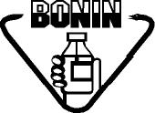
Laboratorios Bonin | IDENTIFICACIÓN DE LINEA DE EMPAQUE | Código: A02-PEO-PD-078-1

 |  | Versión: 01
 | PRODUCCIÓN | Vigencia: 18/09/2023
 |  | Vencimiento: 18/09/2025
 |  | Página 1 de 2

Linea de empaque No. :

Producto:

No. de lote :

Vencimiento:

